상품제안서
7D 프리미엄 전기 모기채 | 상품코드: S47267

 |  |  |  |  |  |  | 02-713-8555 | www.synergygift.co.kr
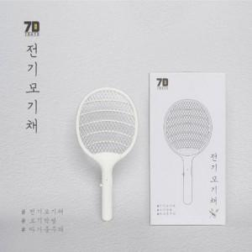

【상세/제작정보】 | <p><span style="font-size: 14pt;">※&nbsp;</span><span style="font-size: 14pt;">건전지 미포함 상품 입니다.</span></p>

【인쇄/포장옵션】 | 레이저 / 포장불가능

【공급단가】 | 수량 | 50~ | 100~ | 300~ | 1,000~ | 3,000~
*VAT별도 | 단가 | 6,500원 | 6,150원 | 5,850원 | 5,700원 | 5,600원

【상품 URL】 | https://www.synergygift.co.kr:443/src/goods_detail.php?gdno=47267

